Compiled
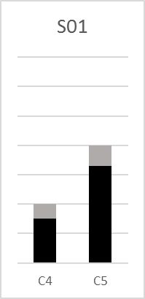
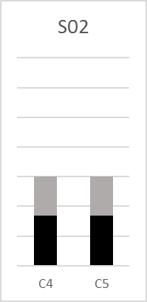
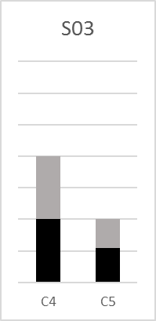
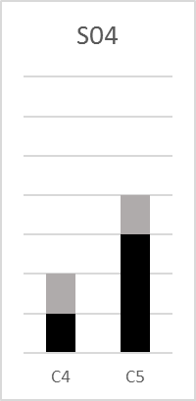
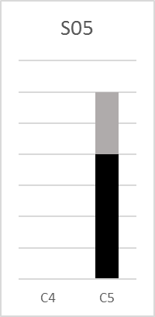
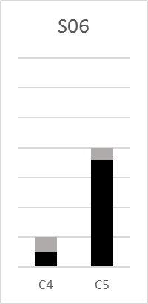
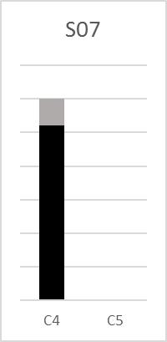
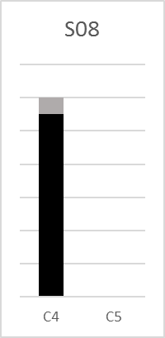
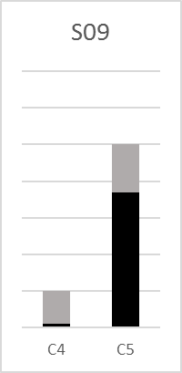
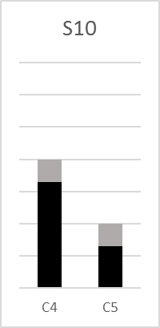
01_N | 01_B_1 | 02_N | 02_B_1 | 03_N | 03_B_1 | 04_N | 04_B_1 | 05_N | 05_B_1 | 06_N | 06_B_1 | 07_N | 07_B_1 | 08_N | 08_B_1 | 09_N | 09_B_1 | 10_N | 10_B_1
C5 | 10 | C4 | 10 | C5 | 4 | C4 | 1 | C5 | 8 | C5 | 10 | C4 | 10 | C4 | 10 | C5 | 6 | C5 | 6
C5 | 9 | C4 | 3 | C4 | 7 | C5 | 8 | C5 | 5 | C5 | 10 | C4 | 7 | C4 | 10 | C5 | 8 | C4 | 8
C5 | 4 | C5 | 4 | C4 | 5 | C5 | 10 | C5 | 7 | C5 | 7 | C4 | 10 | C4 | 10 | C4 | 1 | C4 | 9
C5 | 10 | C5 | 7 | C4 | 5 | C5 | 7 | C5 | 8 | C4 | 5 | C4 | 10 | C4 | 10 | C5 | 10 | C4 | 10
C4 | 7 | C4 | 4 | C4 | 3 | C5 | 5 | C5 | 6 | C5 | 10 | C4 | 10 | C4 | 10 | C5 | 7 | C4 | 6
C4 | 8 | C5 | 6 | C5 | 7 | C4 | 9 | C5 | 6 | C5 | 6 | C4 | 5 | C4 | 5 | C5 | 6 | C5 | 7

C4 | C5 | C4 | C5 | C4 | C5 | C4 | C5 | C4 | C5 | C4 | C5 | C4 | C5 | C4 | C5 | C4 | C5 | C4 | C5
1.5 | 3.3 | 1.7 | 1.68 | 2 | 1.1 | 1 | 3 | 0 | 4 | 0.5 | 3.6 | 5.2 | 0 | 5.5 | 0 | 0.1 | 3.7 | 3.3 | 1.3
0.5 | 0.7 | 1.3 | 1.32 | 2 | 0.9 | 1 | 1 | 0 | 2 | 0.5 | 0.4 | 0.8 | 0 | 0.5 | 0 | 0.9 | 1.3 | 0.7 | 0.7

S01
S02
S03
S04
S05
S06
S07
S08
S09
S10

